Sheet1
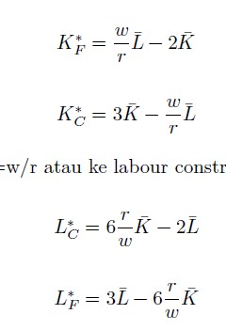
q1 | q1 | q2 | q2 | q3 | q3 | q4 | q4
a | 3 | a | 5 | a | 5 | a | 9
b | 4 | b | 5 | b | 10 | b | 8
c | 10 | c | 5 | c | 2 | c | 8
d | 8 | d | 5 | d | 8

